Blad1
Sveriges Lärare |  |  | SANDVIKEN

BUDGETFÖRSLAG |  |  | Tillgodo efter budgetförslag
Verksamhetsår |  |  | 13,393
2026
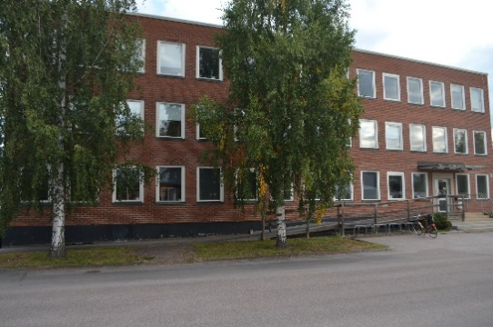
INTÄKTER
1900 | Budgetutrymme | 292,146
3990 | Budgetutrymme kvar 251231 | 19,247
 | Summa intäkter | 311,393

KOSTNADER
 |  | Förslag till Budget 2024
100 | Styrelsearbete | 3,000
110 | Styrelse/Utbildning | 30,000
120 | Styrelse/Konferens | 8,000
130 | Styrelse/Möte | 27,000
210 | Ombud/Utbildning | 150,000
220 | Ombud/Övriga aktiviteter | 5,000
310 | Medlem/Utbildning | 20,000
320 | Medlem/Övriga aktiviteter | 5,000
410 | Rekrytering | 5,000
510 | Lön & Villkor | 5,000
610 | Opinion & Marknadsföring | 12,000
710 | Föreningens administration | 3,000
810 | Skolform/Förskola | 5,000
820 | Skolform/Grundskola | 5,000
830 | Skolform/Gymnasie | 10,000
900 | Övrigt | 5,000
 | SUMMA KOSTNADER | 298,000

Kommentar: Kostnadsställe saknas för Vux/Kulturskola (Skolform), ingår nu budgetmässigt i Skolform Gymnasiet med 10 000kr. |  |  |  | 5,000 kr

